set_info
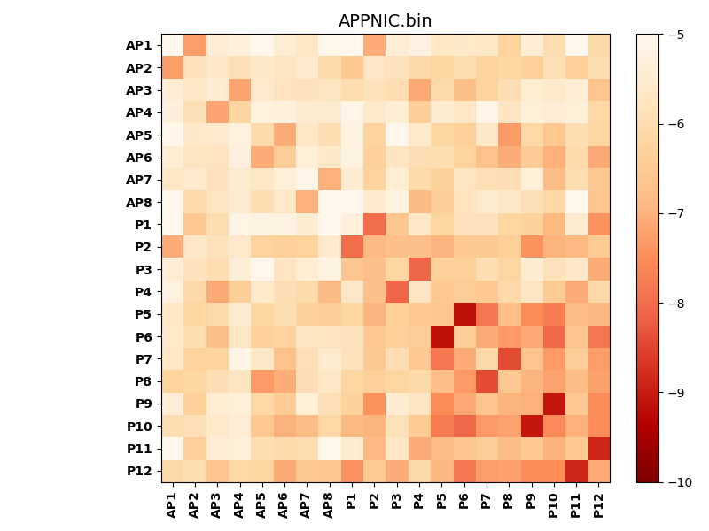
N_pairs: | 10
N_heterodimers: | 10
N_homodimers: | 0
orthogonality_average: | -1.8755068779
orthogonality_average_%: | 37.510137558
orthogonality_gap: | 1.01928043365
orthogonality_gap_%: | -20.3856086731
N_offtarget_above_min_ontarget: | 50

max_affinity: | -9.16613960266
min_affinity: | -4.25083017349
lower_is_better: | True

binding_min_affinity: | -7.01425933838
binding_min_affinity_%: | 40.2851867676

nonbinidng_max_affinity: | -8.03353977203
nonbinidng_max_affinity_%: | 60.6707954407

total_II_pairs: | 12
total_II_pairs_%: | 30.0
total_IN_mismatches: | 1
total_IN_mismatches_%: | 2.5
total_NN_pairs: | 12
total_NN_pairs_%: | 30.0

total_electrostatic_matches: | 64
total_electrostatic_matches_%: | 80.0
total_electrostatic_mismatches: | 16
total_electrostatic_mismatches_%: | 20.0

starting_pos: | f
N_heptades: | 4
N_aminoacids: | 29

ag_helicity: | mean: 45.71 std: 13.36 min: 13.56 max: 65.34
charge: | mean: -1.00 std: 4.35 min: -9.99 max: 7.99
gravy: | mean: -0.13 std: 0.42 min: -0.72 max: 0.25
instability_index: | mean: 26.12 std: 28.39 min: -10.84 max: 82.54
isoelectric_point: | mean: 5.91 std: 2.31 min: 3.25 max: 10.54
normalization_max: | -10
normalization_min: | -5

